PRESUPUESTO 26
NOMBRE DE LA PLAZA |  | ADSCRIPCIÓN DE LA PLAZA | PARTIDA GENERICA | FF | No. PLAZAS |  |  |  | $132 | $1,500 | $1,500 | $1,500 | SUMA TOTAL DE REMUNERACIONES
 |  |  |  |  |  | MENSUAL 2025 | ANUAL 2025 | PRIMA VACACIONAL Y DOMINICAL 2025 | GRATIFICACIÒN FIN DE AÑO (AGUINALDO) 2025 | OTRAS PRESTACIONES (TRANSPORTE Y DESPENSA)2025 | OTRAS PRESTACIONES (FONDOS DE AHORRO) 5% 2025 | OTRAS PRESTACIONES (APOYO UTILES ESCOLARES Y GASTOS DE FIN DE AÑO) 2025
Regidores |  | Sala de regidores | 111 |  |  |  |  |  |  |  |  |  | 0
Sindíco |  | Sindicatura | 111 |  |  |  |  |  |  |  |  |  | 0
Secretario general |  | Secretaría general | 113 |  |  |  |  |  |  |  |  |  | 0
Presidente |  | Presidencia | 113 |  |  |  |  |  |  |  |  |  | 0
ADMINISTRACION |  | DIRECTORA GENERAL | 113 | 17 | 1 | $35,291 | $423,488 | $5,882 | $58,818 | $55,032 | $21,174 | $17,389 | $581,783
ADMINISTRACION |  | ADMINISTRADOR | 113 | 17 | 1 | $21,109 | $253,306 | $3,518 | $35,181 | $46,573 | $12,665 | $8,788 | $360,032
ADMINISTRACION |  | CONTADOR | 113 | 17 | 1 | $20,104 | $241,250 | $3,351 | $33,507 | $45,974 | $12,063 | $8,206 | $344,351
ADMINISTRACION |  | PATRIMONIO E INGRESOS | 113 | 17 | 1 | $13,413 | $160,955 | $2,235 | $22,355 | $41,983 | $8,048 | $4,355 | $239,931
ADMINISTRACION |  | AUXILIAR ADMINISTRATIVO | 113 | 17 | 1 | $13,413 | $160,955 | $2,235 | $22,355 | $41,983 | $8,048 | $4,355 | $239,931
ADMINISTRACION |  | REQUISICIONES Y TRANSPARENCIA | 113 | 17 | 1 | $13,413 | $160,955 | $2,235 | $22,355 | $41,983 | $8,048 | $4,355 | $239,931
ADMINISTRACION |  | RECEPCIONISTA | 113 | 17 | 1 | $9,453 | $113,436 | $1,576 | $15,755 | $39,167 | $5,672 | $2,616 | $178,222
PROCURADURIA PPNNA |  | DELEGADO INSTITUCIONAL | 113 | 17 | 1 | $17,787 | $213,439 | $2,964 | $29,644 | $44,592 | $10,672 | $6,847 | $308,158
PROCURADURIA PPNNA |  | JURIDICO | 113 | 17 | 1 | $12,586 | $151,029 | $2,098 | $20,976 | $41,490 | $7,551 | $4,010 | $227,155
PROCURADURIA PPNNA |  | TRABAJO SOCIAL | 113 | 17 | 1 | $12,586 | $151,029 | $2,098 | $20,976 | $41,490 | $7,551 | $4,010 | $227,155
PROCURADURIA PPNNA |  | PSICOLOGIA | 113 | 17 | 1 | $12,586 | $151,029 | $2,098 | $20,976 | $41,490 | $7,551 | $4,010 | $227,155
PROCURADURIA PPNNA |  | PSICOLOGIA | 113 | 17 | 1 | $10,358 | $124,297 | $1,726 | $17,264 | $40,162 | $6,215 | $3,080 | $192,744
PROCURADURIA PPNNA |  | INTENDENCIA | 113 | 17 | 1 | $9,453 | $113,436 | $1,576 | $15,755 | $39,167 | $5,672 | $2,616 | $178,222
UAVIFAM |  | COORDINADOR UAVIFAM | 113 | 17 | 1 | $16,008 | $192,093 | $2,668 | $26,680 | $43,531 | $9,605 | $5,804 | $280,381
UAVIFAM |  | PSICOLOGO | 113 | 17 | 1 | $10,358 | $124,297 | $1,726 | $17,264 | $40,162 | $6,215 | $3,080 | $192,744
UAVIFAM |  | JURIDICO | 113 | 17 | 1 | $10,358 | $124,297 | $1,726 | $17,264 | $40,162 | $6,215 | $3,080 | $192,743
UAVIFAM |  | RECEPCIONISTA MATUTINO | 113 | 17 | 1 | $9,453 | $113,436 | $1,576 | $15,755 | $39,167 | $5,672 | $2,616 | $178,222
UAVIFAM |  | PSICOLOGO | 113 | 17 | 1 | $10,358 | $124,297 | $1,726 | $17,264 | $40,162 | $6,215 | $3,080 | $192,743
UAVIFAM |  | PSICOLOGO | 113 | 17 | 1 | $10,358 | $124,297 | $1,726 | $17,264 | $40,162 | $6,215 | $3,081 | $192,744
ALIMENTARIA |  | COORDINADOR | 113 | 17 | 1 | $15,328 | $183,941 | $2,555 | $25,547 | $43,126 | $9,197 | $5,406 | $269,773
ALIMENTARIA |  | ALMACEN | 113 | 17 | 1 | $11,234 | $134,810 | $1,872 | $18,724 | $40,684 | $6,741 | $3,445 | $206,276
ALIMENTARIA |  | COORDIANDOR PAAP | 113 | 17 | 1 | $10,430 | $125,164 | $1,738 | $17,384 | $40,205 | $6,258 | $3,110 | $193,859
ALIMENTARIA |  | AUX DESPENSAS PAAP | 113 | 17 | 1 | $9,453 | $113,436 | $1,576 | $15,755 | $39,167 | $5,672 | $2,616 | $178,222
ASISTENCIA SOCIAL |  | ENFERMERA y MIL DIAS | 113 | 17 | 1 | $11,913 | $142,951 | $1,985 | $19,854 | $41,089 | $7,148 | $3,729 | $216,756
ASISTENCIA SOCIAL |  | COORDINADORA TRABAJO SOCIAL | 113 | 17 | 1 | $12,825 | $153,905 | $2,138 | $21,376 | $41,633 | $7,695 | $4,110 | $230,856
ASISTENCIA SOCIAL |  | JURIDICO | 113 | 17 | 1 | $12,329 | $147,945 | $2,055 | $20,548 | $41,337 | $7,397 | $3,903 | $223,185
ASISTENCIA SOCIAL |  | INTENDENCIA | 113 | 17 | 1 | $9,390 | $112,680 | $1,565 | $15,650 | $39,146 | $5,634 | $2,616 | $177,291
ASISTENCIA SOCIAL |  | MANTENIMIENTO | 113 | 17 | 1 | $11,123 | $133,477 | $1,854 | $18,539 | $40,618 | $6,674 | $3,399 | $204,560
ASISTENCIA SOCIAL |  | INTENDENCIA | 113 | 17 | 1 | $9,453 | $113,436 | $1,576 | $15,755 | $39,167 | $5,672 | $2,616 | $178,222
ASISTENCIA SOCIAL |  | COORDINADORA DE ADULTO MAYOR | 113 | 17 | 1 | $9,453 | $113,436 | $1,576 | $15,755 | $39,167 | $5,672 | $2,616 | $178,222
ASISTENCIA SOCIAL |  | AUXILIAR DE MANTENIMIENTO | 113 | 17 | 1 | $10,179 | $122,153 | $1,697 | $16,966 | $40,055 | $6,108 | $3,014 | $189,992
PROTECCION A LA INFANCIA |  | COORDINADOR | 113 | 17 | 1 | $11,920 | $143,043 | $1,987 | $19,867 | $41,592 | $7,152 | $3,903 | $217,544
PROTECCION A LA INFANCIA |  | PSICOLOGO | 113 | 17 | 1 | $10,358 | $124,297 | $1,726 | $17,264 | $40,162 | $6,215 | $3,080 | $192,744
PROTECCION A LA INFANCIA |  | PSICOLOGO | 113 | 17 | 1 | $10,358 | $124,297 | $1,726 | $17,264 | $40,162 | $6,215 | $3,080 | $192,744
PROTECCION A LA INFANCIA |  | PROMOTOR INFANTIL | 113 | 17 | 1 | $10,358 | $124,297 | $1,726 | $17,264 | $40,162 | $6,215 | $3,080 | $192,744
CAETF |  | COODINADOR | 113 | 17 | 1 | $13,638 | $163,661 | $2,273 | $22,731 | $42,118 | $8,183 | $4,493 | $243,459
CAETF |  | PSICOLOGO | 113 | 17 | 1 | $10,358 | $124,297 | $1,726 | $17,264 | $40,162 | $6,215 | $3,584 | $193,248
CAETF |  | PSICOLOGO | 113 | 17 | 1 | $11,567 | $138,802 | $1,928 | $19,278 | $40,883 | $6,940 | $3,080 | $210,910
COMEDOR ASISTENCIAL MORELOS |  | CHOFER NOTIFICADOR | 113 | 17 | 1 | $10,179 | $122,153 | $1,697 | $16,966 | $40,055 | $6,108 | $3,014 | $189,992
CASIM |  | COORDINADOR | 113 | 17 | 1 | $12,230 | $146,755 | $2,038 | $20,383 | $41,278 | $7,338 | $3,861 | $221,653
CASIM |  | AUXILIAR | 113 | 17 | 1 | $9,453 | $113,436 | $1,576 | $15,755 | $39,167 | $5,672 | $2,616 | $178,222
CADI |  | INTENDENCIA | 113 | 17 | 1 | $9,453 | $113,436 | $1,576 | $15,755 | $39,167 | $5,672 | $2,616 | $178,222
CADI |  | INTENDENCIA | 113 | 17 | 1 | $9,453 | $113,436 | $1,576 | $15,755 | $39,167 | $5,672 | $2,616 | $178,222
...
NOMBRE DE LA PLAZA |  | ADSCRIPCIÓN DE LA PLAZA | PARTIDA GENERICA | FF | No. PLAZAS
 |  |  |  |  |  | MENSUAL 2025 | ANUAL 2025 | PRIMA VACACIONAL Y DOMINICAL 2025
DELEGACION MEZCALA |  | INTENDENCIA | 113 | 17 | 1 | $9,453 | $113,436 | $1,576
DELEGACION TECOMATLAN |  | PROMOTOR DELEGACION | 113 | 17 | 1 | $9,453 | $113,436 | $1,576

 | TOTALES |  |  |  | 75 | $1,185,881 | $10,172,895 | $141,307

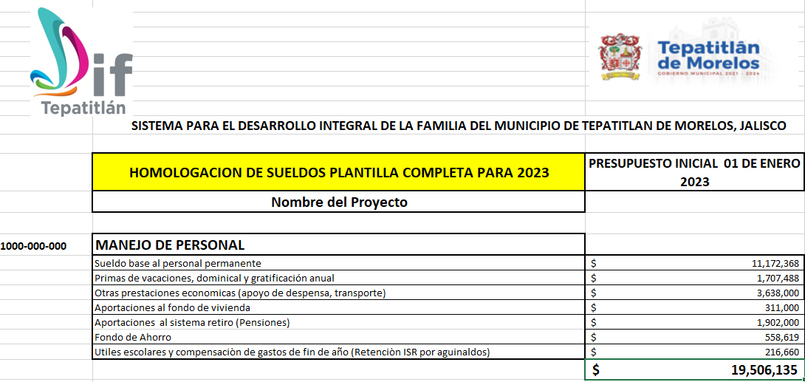
 |  | 2026
 |  | MANEJO DE PERSONAL
 | 1000-000-000 | SUELDO BASE AL PERSONAL PERMANENTE | 10,172,895
 |  | PRIMAS DE VACACIONES, DOMINICAL Y GRATIFICACIÓN ANUAL | 1,550,633
 |  | OTRAS PRESTACIONES ECONOMICAS (APOYO DE DESPENSA, TRANSPORTE) | 3,039,782
 |  | APORTACIONES AL FONDO DE VIVIENDA | 286056
 |  | APORTACIONES AL SISTEMA RETIRO (PENSIONES) | 1,669,982
 |  | FONDO DE AHORRO | 508,651
 |  | COMPENSACIONES (UTILES ESCOLARES Y GASTOS DE FIN DE AÑO) | 264,927
 |  | PENSIONADOS | 493,200
 |  | SUPERNUMERARIOS | 5,953,875
 |  |  | 23,940,000

